Hoja1
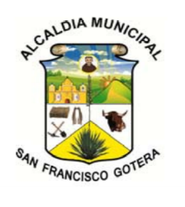 | UNIDAD DE LA MUJER "CENTRO DE FORMACIÓN Y PRODUCCIÓN MUNICIPAL DE LA MUJER"
 | ALCALDÍA MUNICIPAL DE SAN FRANCISCO GOTERA, DEPARTAMENTO DE MORAZÁN
 | ALUMNAS ATENDIDAS EN LOS DIFERENTES TALLERES DE FEBRERO A JUNIO Y AGOSTO A DICIEMBRE 2019
TALLERES | FEBRERO A JUNIO |  | TOTAL | AGOSTO A DICIEMBRE |  | TOTAL
 | MAÑANA | TARDE |  | MAÑANA | TARDE
COSMETOLOGÍA | 7 | 10 | 17 | 7 | 2 | 9
INFORMATICA | 4 | 5 | 9 | 4 | 4 | 8
PANADERÍA Y COCINA | 11 | 14 | 25 | 5 | 12 | 17
CORTE Y CONFECCIÓN | 7 | 5 | 12 | 4 | 14 | 18
TOTAL | 29 | 41 | 63 | 20 | 32 | 52
ALCALDÍA MUNICIPAL SAN FRANCISCO GOTERA, UNIDAD DE LA MUJER "CFPM"
 | TALLERES | COSMETOLOGÍA | INFORMATICA | PANADERÍA Y COCINA | CORTE Y CONFECCIÓN | TOTAL
FEBRERO A JUNIO | 0 | 7 | 4 | 11 | 7 | 29
 | 0 | 10 | 5 | 14 | 5 | 41
TOTAL |  | 17 | 9 | 25 | 12 | 63
AGOSTO A DICIEMBRE | 0 | 7 | 4 | 5 | 4 | 20
 | 0 | 2 | 4 | 12 | 14 | 32
TOTAL |  | 9 | 8 | 17 | 18 | 52

